List2

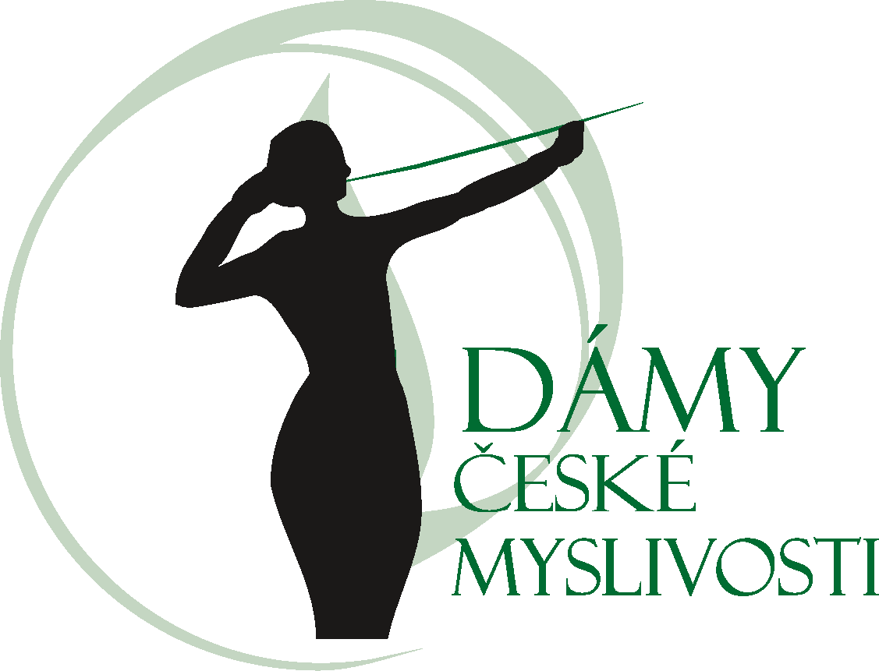

Výsledková listina Soutěže v dosledech O pohár Dam české myslivosti konané ve dnech 5. - 6. 2026 v Ondřejově

Jméno psa Plemeno psa, Pohlaví | Číslo zápisu | Majitel Vůdce | Počet bodů | Klasifikace | Počet bodů | Klasifikace | Celkový počet bodů | Celkové umístění
Angelic Giro od Pelinských skal Anglický kokršpaněl, pes | ČLP/AC/40467 | Ing. Marie Jochovičová | 204 | Obstál v 1. ceně | 100 | Obstál v 1. ceně | 304 | 1.
 |  | Ing. Marie Jochovičová
Alf ze Šosovny Border teriér, pes | ČLP/BRT/11859 | Lukáš Straka Lukáš Straka | 204 | Obstál v 1. ceně | 91 | Obstál v 2. ceně | 295 | 2.

Egon Vráblov dvor Tatranský ďurič, pes | ĆLP/TAH/72 | Daniel Štrunc Vladislav Flíček | 169 | Obstál v 2. ceně | 72 | Obstál v 1. ceně | 241 | 3.

Cutie Pie Velmond Anglický kokršpaněl, fena | ČLP/AC/42034 | Ing. Marie Jochovičová | 137 | Obstál v 3. ceně | 64 | Obstál v 2. ceně | 201 | 4.
 |  | Ing. Marie Jochovičová

